Bug
Bug Id | BUG-001 | Bug Id | BUG-002
Summary | Error 404 (Page Not Found) saat mengakses produk dari hasil pencarian karakter spesial "@#%^" | Summary | Hasil pencarian tidak relevan (menampilkan produk acak) saat menggunakan kata kunci karakter spesial @#%^
Severity | Major | Severity | Minor
Priority | High | Priority | Low/Medium
Environment | Chrome v122, windows 11, web tokopedia (desktop) | Environment | Chrome v122, windows 11, web tokopedia (desktop)
Steps to reproduce | 1. Buka halaman tokopedia 2. Masukkan karakter "@#%^" di bar pencarian dan tekan enter 3. Setelah daftar produk muncul, klik salah satu produk secara acak | Steps to reproduce | 1. Buka halaman utama Tokopedia. 2. Ketik simbol @#%^ pada kolom pencarian. 3. Tekan Enter. 4. Perhatikan daftar produk yang muncul.
Expected result | Sistem seharusnya mengarahkan user ke product detail page atau Detail dari produk | Expected result | Sistem menampilkan halaman "Produk tidak ditemukan" atau "Hasil pencarian untuk '@#%^' kosong".
Actual result | Sistem menampilkan halaman error 404 "Waduh, tujuanmu nggak ada!". Url produk kemungkinan gagal terencode | Actual result | Sistem menampilkan produk acak (Emas, Handphone, dll) yang tidak mengandung karakter atau kata kunci tersebut sama sekali.
Attachment | 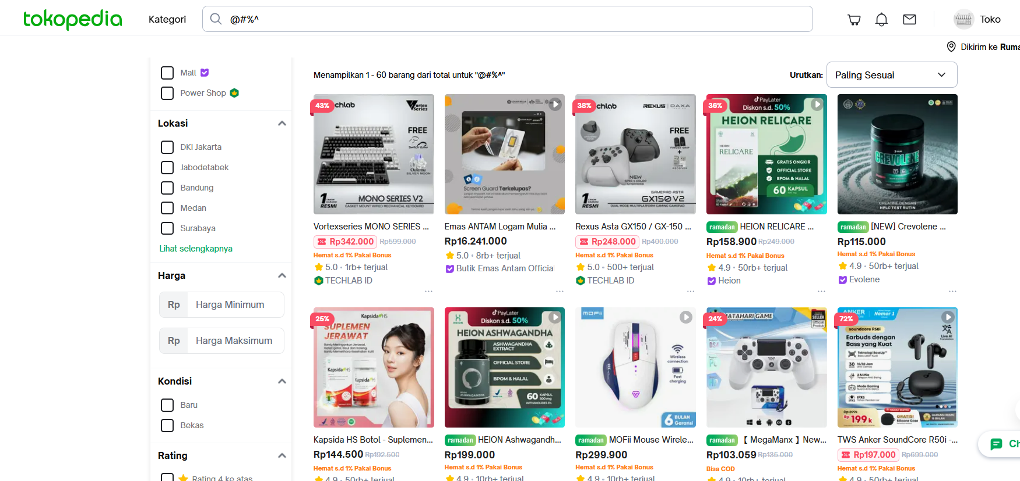 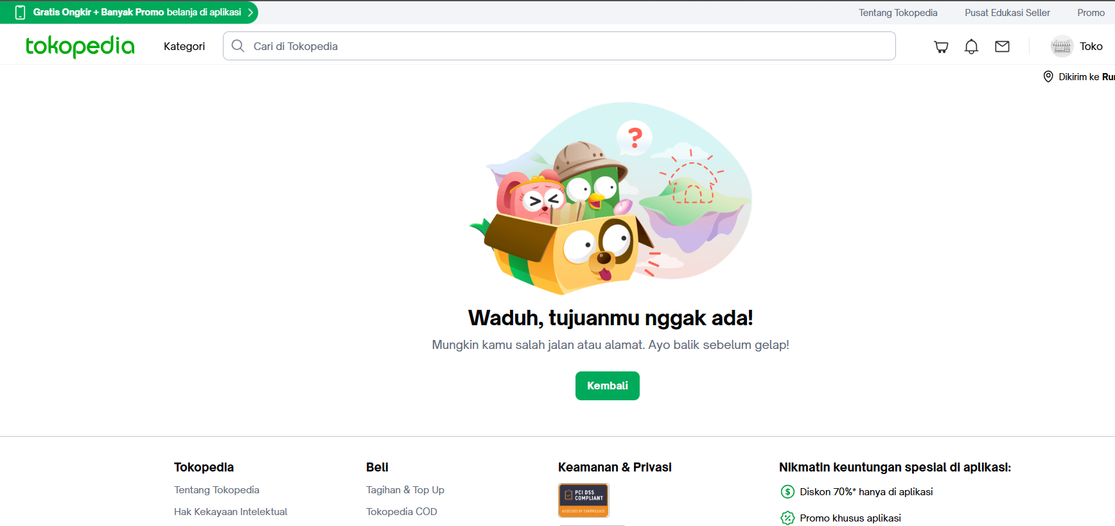 | Attachment

